상품제안서
컬러웨빙에코백 | 상품코드: F25420

 |  |  |  |  |  |  | 02-412-0044 | www.easy1.co.kr
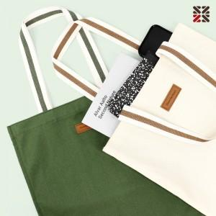

【상세/제작정보】 | ※ 자수인쇄 200개 부터 진행 가능합니다.

【인쇄/포장옵션】 | 실크, 자수 / OPP(비닐)

【공급단가】 | 수량 | 100~ | 300~ | 500~ | 1,000~ | 3,000~
*VAT별도 | 단가 | 5,130원 | 4,940원 | 4,750원 | 4,560원 | 4,440원

【상품 URL】 | http://www.easy1.co.kr/src/goods_detail.php?gdno=25420

